計算シート
認定子ども氏名 |  |  |  |  |  |  |  |  |  |  |  |  |  |  |  |  |  |  |  |  |  |  | 新２号認定用
 |  |  |  |  |  |  | 認可外保育施設等利用料の請求額計算シート【令和６年１月から３月分】

１ 月別請求額の計算
①
■令和６年１月分
 |  | 請求できる金額の上限が下のA、Bのどちらに該当するか確認します。

 |  | A １月の初日から末日まで認定を受けていた場合 |  |  |  |  |  |  |  |  |  |  |  |  |  |  |  |  | 月額 | A | 37,000 |  | 円
 |  | B 施設等利用給付認定の認定期間が１月の途中から始まっている、または１月の途中で終了している場合
 |  |  |  | 月額上限37,000円 × 月のうち認定期間の日数 |  |  |  |  |  |  |  |  |  |  | 日 | ÷ | 31日 | ＝ |  | B |  |  | 円
 |  |  |  |  |  |  |  |  |  |  | （例えば認定期間が18日から30日までなら13日と記入） |  |  |  |  |  |  |  |  |  |  |  | (小数点以下の端数切捨て）
②
 |  | 認可外保育施設、一時預かり事業、病児保育事業、ﾌｧﾐﾘｰｻﾎﾟｰﾄｾﾝﾀｰ事業を利用した際に交付されている以下の書類を確認し、無償化の対象となる額（特定子ども・子育て支援利用料）を合計します。
【認可外施設，一時預かり事業】
領収証兼特定子ども・子育て支援の提供に係る提供証明書
【病児保育事業】
特定子ども・子育て支援の提供に係る提供証明書
【ﾌｧﾐﾘｰｻﾎﾟｰﾄｾﾝﾀｰ事業】
盛岡市ﾌｧﾐﾘｰｻﾎﾟｰﾄｾﾝﾀｰ事業活動報告書

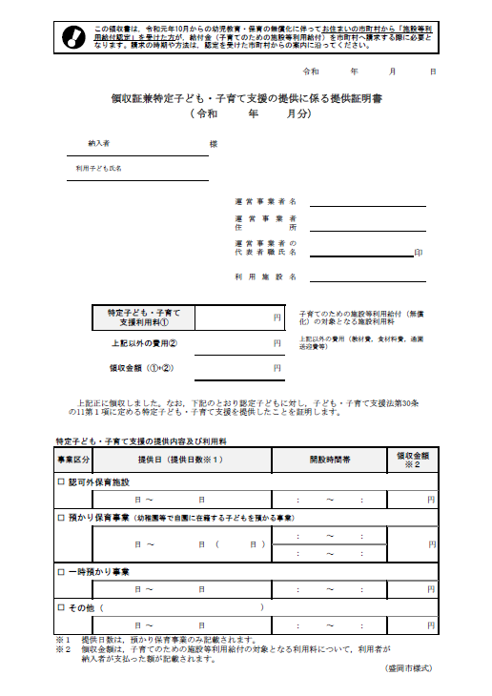
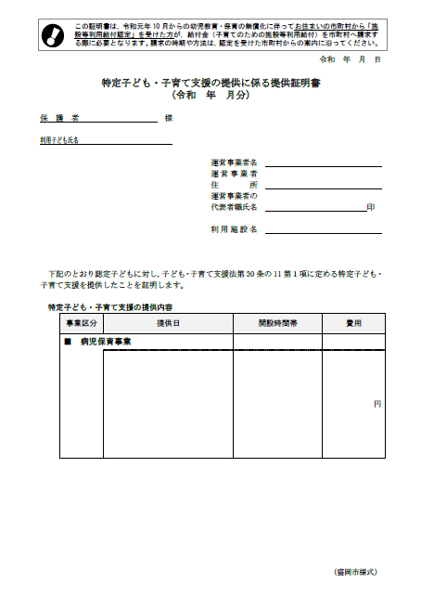
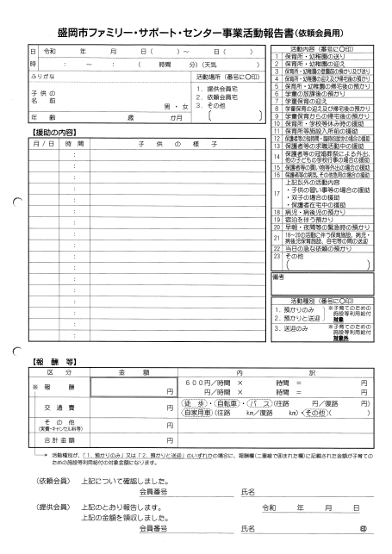
 |  |  | や

活動種別の１か２に○がついている場合のみ対象

合計
 |  |  |  |  |  | 証明書類が複数枚発行されているときは、10月利用分の金額を全て合計してください。

 |  | ○支払った保育料のうち無償化の対象となる額（特定子ども・子育て支援利用料） |  |  |  |  |  |  |  |  |  |  |  |  |  |  |  |  |  |  | ② |  |  |  | 円
➂
１ 月別請求額の計算
 |  |  |  |  | ①の上限額（A又はB）と②の額を比較し、少ない方の額を右欄に記載します。 |  |  |  |  |  |  |  |  |  |  |  |  |  |  |  | １月分 請求額
 |  |  |  |  |  |  |  |  |  |  |  |  |  |  |  |  |  |  |  |  |  | ③ |  |  |  |  | 円
■令和６年２月分
 | １月分と同様の手順で計算してください。
①
①
 |  | 請求できる金額の上限の確認

 |  | A ２月の初日から末日まで認定を受けていた場合 |  |  |  |  |  |  |  |  |  |  |  |  |  |  |  |  |  | A | 37,000 |  | 円
 |  | B 施設等利用給付認定の認定期間が２月の途中から始まっている、または２月の途中で終了している場合
 |  |  |  | 月額上限37,000円 × 月のうち認定期間の日数 |  |  |  |  |  |  |  |  |  |  | 日 | ÷ | 29日 | ＝ |  | B |  |  | 円
 |  |  |  |  |  |  |  |  |  |  | （例えば認定期間が18日から31日までなら14日と記入） |  |  |  |  |  |  |  |  |  |  |  | (小数点以下の端数切捨て）

②
 |  | 認可外保育施設、一時預かり事業、病児保育事業、ﾌｧﾐﾘｰｻﾎﾟｰﾄｾﾝﾀｰ事業を利用した際に交付されている以下の書類を確認し、無償化の対象となる額（特定子ども・子育て支援利用料）を合計
【認可外施設，一時預かり事業】
領収証兼特定子ども・子育て支援の提供に係る提供証明書
【病児保育事業】
特定子ども・子育て支援の提供に係る提供証明書
【ﾌｧﾐﾘｰｻﾎﾟｰﾄｾﾝﾀｰ事業】
盛岡市ﾌｧﾐﾘｰｻﾎﾟｰﾄｾﾝﾀｰ事業活動報告書

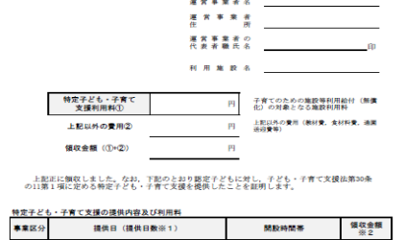
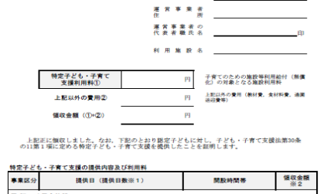
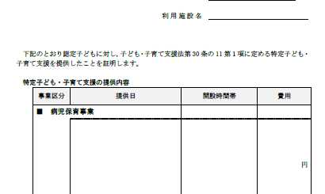
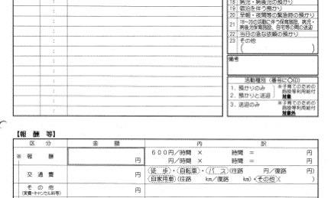
活動種別の１か２に○がついている場合のみ対象

合計
 |  |  |  |  |  | 証明書類が複数枚発行されているときは、11月利用分の金額を全て合計してください。

 |  | ○支払った保育料のうち無償化の対象となる額（特定子ども・子育て支援利用料） |  |  |  |  |  |  |  |  |  |  |  |  |  |  |  |  |  |  | ② |  |  |  | 円

③
 |  |  |  |  |  |  |  |  |  |  |  |  |  |  |  |  |  |  |  |  | ２月分 請求額
 |  |  |  |  | ①の上限額（A又はB）と②の額を比較し、少ない方の額を右欄に記載 |  |  |  |  |  |  |  |  |  |  |  |  |  |  |  |  | ③ |  |  |  |  | 円
 |  |  |  |  |  |  |  |  |  |  |  |  |  |  |  |  |  |  |  |  |  |  |  |  |  |  | （裏面に続きます）
■令和６年３月分
 | １月分と同様の手順で計算してください。
①
①
 |  | 請求できる金額の上限の確認

 |  | A ３月の初日から末日まで認定を受けていた場合 |  |  |  |  |  |  |  |  |  |  |  |  |  |  |  |  |  | A | 37,000 |  | 円
 |  | B 施設等利用給付認定の認定期間が３月の途中から始まっている、または３月の途中で終了している場合
 |  |  |  | 月額上限37,000円 × 月のうち認定期間の日数 |  |  |  |  |  |  |  |  |  |  | 日 | ÷ | 31日 | ＝ |  | B |  |  | 円
 |  |  |  |  |  |  |  |  |  |  | （例えば認定期間が18日から30日までなら13日と記入） |  |  |  |  |  |  |  |  |  |  |  | (小数点以下の端数切捨て）

②
 |  | 認可外保育施設、一時預かり事業、病児保育事業、ﾌｧﾐﾘｰｻﾎﾟｰﾄｾﾝﾀｰ事業を利用した際に交付されている以下の書類を確認し、無償化の対象となる額（特定子ども・子育て支援利用料）を合計
【認可外施設，一時預かり事業】
領収証兼特定子ども・子育て支援の提供に係る提供証明書
【病児保育事業】
特定子ども・子育て支援の提供に係る提供証明書
【ﾌｧﾐﾘｰｻﾎﾟｰﾄｾﾝﾀｰ事業】
盛岡市ﾌｧﾐﾘｰｻﾎﾟｰﾄｾﾝﾀｰ事業活動報告書

活動種別の１か２に○がついている場合のみ対象

合計
 |  |  |  |  |  | 証明書類が複数枚発行されているときは、12月利用分の金額を全て合計してください。

 |  | ○支払った保育料のうち無償化の対象となる額（特定子ども・子育て支援利用料） |  |  |  |  |  |  |  |  |  |  |  |  |  |  |  |  |  |  | ② |  |  |  | 円

③
 |  |  |  |  |  |  |  |  |  |  |  |  |  |  |  |  |  |  |  |  | ３月分 請求額
 |  |  |  |  | ①の上限額（A又はB）と②の額を比較し、少ない方の額を右欄に記載 |  |  |  |  |  |  |  |  |  |  |  |  |  |  |  |  | ③ |  |  |  |  | 円

２ 請求合計額の計算
 | 表面と裏面で計算したそれぞれの月の請求額を合計し、今回市へ請求する金額の合計を算出します。

 | １月分 請求額 |  |  |  |  |  |  |  | + | ２月分 請求額 |  |  | + | ３月分 請求額 |  |  |  |  |  | ＝ | 今期 請求額 合計
 |  |  |  |  |  |  |  | 円 |  |  |  | 円 |  |  |  |  |  |  | 円 |  |  |  |  |  |  | 円
 |  |  |  |  |  |  |  |  |  |  |  |  |  |  |  |  |  |  |  |  |  |  |  | 施設等利用費請求書の「６．請求する認可外保育施設等利用料の額」欄に転記してください。
 | 令和５年12月以前の利用料をまだ市に請求していない方で、今回併せて請求する方は、市公式ホームページに掲載している「認可外保育施設等利用料の請求額計算シート（前期分）」で請求額を計算し、両方の合計額を施設等利用費請求書へ転記してください。
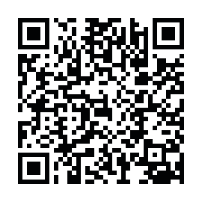
計算シートの記載例，エクセル版の様式，よくある質問などは市公式ホームページに掲載しています。（「盛岡市 認可外保育施設 無償化」で検索していただいても表示されます。）記載例などの資料を紙で受け取りたい場合は，ご利用の施設又は市子育てあんしん課へお申出ください。

記載例
このシートで請求できるのは，３歳児クラスから５歳児クラスの子どもで市から施設等利用給付認定を受けた方です。
０歳児クラスから２歳児クラスの子どもで住民税非課税世帯の場合は，「新３号認定用」と記載されている計算シートをご利用ください。
認定子ども氏名 |  |  |  |  |  |  | ○○ ○○ |  |  |  |  |  |  |  |  |  |  |  |  |  |  |  |  |  | 新２号認定用
 |  |  |  |  |  |  | 認可外保育施設等利用料の請求額計算シート【令和６年１月から３月分】
記載例
１ 月別請求額の計算
①
■令和６年１月分
 |  | 請求できる金額の上限が下のA、Bのどちらに該当するか確認します。

 |  | A １月の初日から末日まで認定を受けていた場合 |  |  |  |  |  |  |  |  |  |  |  |  |  |  |  |  |  | 月額 | A | 37,000 |  |  | 円
 |  | B 施設等利用給付認定の認定期間が１月の途中から始まっている、または１月の途中で終了している場合
 |  |  |  | 月額上限37,000円 × 月のうち認定期間の日数 |  |  |  |  |  |  |  |  |  |  |  | 日 | ÷ | 31日 | ＝ |  | B |  |  |  | 円
 |  |  |  |  |  |  |  |  |  |  | （例えば認定期間が18日から30日までなら13日と記入） |  |  |  |  |  |  |  |  |  |  |  |  |  | (小数点以下の端数切捨て）
②
 |  | 認可外保育施設、一時預かり事業、病児保育事業、ﾌｧﾐﾘｰｻﾎﾟｰﾄｾﾝﾀｰ事業を利用した際に交付されている以下の書類を確認し、無償化の対象となる額（特定子ども・子育て支援利用料）を合計します。
【認可外施設，一時預かり事業】
領収証兼特定子ども・子育て支援の提供に係る提供証明書
【病児保育事業】
特定子ども・子育て支援の提供に係る提供証明書
【ﾌｧﾐﾘｰｻﾎﾟｰﾄｾﾝﾀｰ事業】
盛岡市ﾌｧﾐﾘｰｻﾎﾟｰﾄｾﾝﾀｰ事業活動報告書

ご利用の施設から交付されている書類で，無償化の対象となる金額が書かれている場所を見本として示しています。
（この見本の点線の枠内に金額などを記載する必要はありません。）
 |  |  | や

活動種別の１か２に○がついている場合のみ対象

無償化の対象となる額は保育料又は利用料のみです。
対象となる金額は，それぞれの施設から発行される書類の上記の欄に記載されています。
他の自治体の施設の書類などで様式が異なる場合は，「特定子ども・子育て支援利用料」と示されている金額が無償化の対象額です。
上記以外の施設や事業を利用した場合は無償化の対象となりませんので，請求に含めないでください。

合計
 |  |  |  |  |  | 証明書類が複数枚発行されているときは、10月利用分の金額を全て合計してください。

 |  | ○支払った保育料のうち無償化の対象となる額（特定子ども・子育て支援利用料） |  |  |  |  |  |  |  |  |  |  |  |  |  |  |  |  |  |  |  | ② | 35,000 |  |  |  | 円
➂
１ 月別請求額の計算
 |  |  |  |  | ①の上限額（A又はB）と②の額を比較し、少ない方の額を右欄に記載します。 |  |  |  |  |  |  |  |  |  |  |  |  |  |  |  |  | １月分 請求額 |  |  |  | 35,000
 |  |  |  |  |  |  |  |  |  |  |  |  |  |  |  |  |  |  |  |  |  |  |  | ③ |  |  |  |  | 円
■令和６年２月分
 | １月分と同様の手順で計算してください。
①
①
 |  | 請求できる金額の上限の確認

 |  | A ２月の初日から末日まで認定を受けていた場合 |  |  |  |  |  |  |  |  |  |  |  |  |  |  |  |  |  |  | A | 37,000 |  |  | 円
 |  | B 施設等利用給付認定の認定期間が２月の途中から始まっている、または２月の途中で終了している場合
 |  |  |  | 月額上限37,000円 × 月のうち認定期間の日数 |  |  |  |  |  |  |  |  |  |  |  | 日 | ÷ | 29日 | ＝ |  | B |  |  |  | 円
 |  |  |  |  |  |  |  |  |  |  | （例えば認定期間が18日から31日までなら14日と記入） |  |  |  |  |  |  |  |  |  |  |  |  |  | (小数点以下の端数切捨て）

②
 |  | 認可外保育施設、一時預かり事業、病児保育事業、ﾌｧﾐﾘｰｻﾎﾟｰﾄｾﾝﾀｰ事業を利用した際に交付されている以下の書類を確認し、無償化の対象となる額（特定子ども・子育て支援利用料）を合計
【認可外施設，一時預かり事業】
領収証兼特定子ども・子育て支援の提供に係る提供証明書
【病児保育事業】
特定子ども・子育て支援の提供に係る提供証明書
【ﾌｧﾐﾘｰｻﾎﾟｰﾄｾﾝﾀｰ事業】
盛岡市ﾌｧﾐﾘｰｻﾎﾟｰﾄｾﾝﾀｰ事業活動報告書

活動種別の１か２に○がついている場合のみ対象

合計
 |  |  |  |  |  | 証明書類が複数枚発行されているときは、11月利用分の金額を全て合計してください。

 |  | ○支払った保育料のうち無償化の対象となる額（特定子ども・子育て支援利用料） |  |  |  |  |  |  |  |  |  |  |  |  |  |  |  |  |  |  |  | ② | 43,700 |  |  |  | 円

③
 |  |  |  |  |  |  |  |  |  |  |  |  |  |  |  |  |  |  |  |  |  | ２月分 請求額 |  |  |  | 37,000
 |  |  |  |  | ①の上限額（A又はB）と②の額を比較し、少ない方の額を右欄に記載 |  |  |  |  |  |  |  |  |  |  |  |  |  |  |  |  |  |  | ③ |  |  |  |  | 円
 |  |  |  |  |  |  |  |  |  |  |  |  |  |  |  |  |  |  |  |  |  |  |  |  |  |  |  |  | （裏面に続きます）
■令和６年３月分
 | １月分と同様の手順で計算してください。
①
①
 |  | 請求できる金額の上限の確認

 |  | A ３月の初日から末日まで認定を受けていた場合 |  |  |  |  |  |  |  |  |  |  |  |  |  |  |  |  |  |  | A | 37,000 |  |  | 円
 |  | B 施設等利用給付認定の認定期間が３月の途中から始まっている、または３月の途中で終了している場合
 |  |  |  | 月額上限37,000円 × 月のうち認定期間の日数 |  |  |  |  |  |  |  |  |  |  | 14 | 日 | ÷ | 31日 | ＝ |  | B | 17,266 |  |  | 円
 |  |  |  |  |  |  |  |  |  |  | （例えば認定期間が18日から30日までなら13日と記入） |  |  |  |  |  |  |  |  |  |  |  |  |  | (小数点以下の端数切捨て）

②
 |  | 認可外保育施設、一時預かり事業、病児保育事業、ﾌｧﾐﾘｰｻﾎﾟｰﾄｾﾝﾀｰ事業を利用した際に交付されている以下の書類を確認し、無償化の対象となる額（特定子ども・子育て支援利用料）を合計
【認可外施設，一時預かり事業】
領収証兼特定子ども・子育て支援の提供に係る提供証明書
【病児保育事業】
特定子ども・子育て支援の提供に係る提供証明書
【ﾌｧﾐﾘｰｻﾎﾟｰﾄｾﾝﾀｰ事業】
盛岡市ﾌｧﾐﾘｰｻﾎﾟｰﾄｾﾝﾀｰ事業活動報告書

活動種別の１か２に○がついている場合のみ対象

認定期間が月の途中で始まっている，又は終わっている場合，その月の給付の上限額は日割り計算となりますので，上記Bに沿って上限額を計算してください。
この記載例は，認定期間が６月14日で終了している場合としています。６月に認定を受けていた日数が14日間となりますので，上限額の計算は
37,000円×14日÷30日＝17,266.66…円
となりますが，小数点以下の端数は切り捨てますので，６月の上限額は17,266円となります。

合計
 |  |  |  |  |  | 証明書類が複数枚発行されているときは、12月利用分の金額を全て合計してください。

 |  | ○支払った保育料のうち無償化の対象となる額（特定子ども・子育て支援利用料） |  |  |  |  |  |  |  |  |  |  |  |  |  |  |  |  |  |  |  | ② | 35,000 |  |  |  | 円

③
 |  |  |  |  |  |  |  |  |  |  |  |  |  |  |  |  |  |  |  |  |  | ３月分 請求額 |  |  |  | 17,260
 |  |  |  |  | ①の上限額（A又はB）と②の額を比較し、少ない方の額を右欄に記載 |  |  |  |  |  |  |  |  |  |  |  |  |  |  |  |  |  |  | ③ |  |  |  |  | 円

２ 請求合計額の計算
 | 表面と裏面で計算したそれぞれの月の請求額を合計し、今回市へ請求する金額の合計を算出します。

 | １月分 請求額 |  |  |  | 35,000 |  |  |  | + | ２月分 請求額 | 37,000 |  | + | ３月分 請求額 |  | 17,260 |  |  |  |  | ＝ | 請求額 合計 |  | 89,260
 |  |  |  |  |  |  |  | 円 |  |  |  | 円 |  |  |  |  |  |  |  | 円 |  |  |  |  |  |  |  | 円
 |  |  |  |  |  |  |  |  |  |  |  |  |  |  |  |  |  |  |  |  |  |  |  |  |  | 施設等利用費請求書の「６．請求する認可外保育施設等利用料の額」欄に転記してください。
 | 令和５年12月以前の利用料をまだ市に請求していない方で、今回併せて請求する方は、市公式ホームページに掲載している「認可外保育施設等利用料の請求額計算シート（前期分）」で請求額を計算し、両方の合計額を施設等利用費請求書へ転記してください。

計算シートの記載例，エクセル版の様式，よくある質問などは市公式ホームページに掲載しています。（「盛岡市 認可外保育施設 無償化」で検索していただいても表示されます。）記載例などの資料を紙で受け取りたい場合は，ご利用の施設又は市子育てあんしん課へお申出ください。

計算式入
認定子ども氏名 |  |  |  |  |  |  |  |  |  |  |  |  |  |  |  |  |  |  |  |  |  |  | 新２号認定用
 |  |  |  |  |  |  | 認可外保育施設等利用料の請求額計算シート【令和６年１月から３月分】

１ 月別請求額の計算
①
■令和６年１月分
 |  | 請求できる金額の上限が下のA，Bのどちらに該当するか確認します。

 |  | A １月の初日から末日まで認定を受けていた場合 |  |  |  |  |  |  |  |  |  |  |  |  |  |  |  |  | 月額 | A | 37,000 |  | 円
 |  | B 施設等利用給付認定の認定期間が１月の途中から始まっている、または１月の途中で終了している場合
 |  |  |  | 月額上限37,000円 × 月のうち認定期間の日数 |  |  |  |  |  |  |  |  |  |  | 日 | ÷ | 31日 | ＝ |  | B |  |  | 円
 |  |  |  |  |  |  |  |  |  |  | （例えば認定期間が18日から30日までなら13日と記入） |  |  |  |  |  |  |  |  |  |  |  | (小数点以下の端数切捨て）
②
 |  | 認可外保育施設，一時預かり事業，病児保育事業，ﾌｧﾐﾘｰｻﾎﾟｰﾄｾﾝﾀｰ事業を利用した際に交付されている以下の書類を確認し，無償化の対象となる額（特定子ども・子育て支援利用料）を合計します。
【認可外施設，一時預かり事業】
領収証兼特定子ども・子育て支援の提供に係る提供証明書
【病児保育事業】
特定子ども・子育て支援の提供に係る提供証明書
【ﾌｧﾐﾘｰｻﾎﾟｰﾄｾﾝﾀｰ事業】
盛岡市ﾌｧﾐﾘｰｻﾎﾟｰﾄｾﾝﾀｰ事業活動報告書

 |  |  | や

活動種別の１か２に○がついている場合のみ対象

合計
 |  |  |  |  |  | 証明書類が複数枚発行されているときは、10月利用分の金額を全て合計してください。

 |  | ○支払った保育料のうち無償化の対象となる額（特定子ども・子育て支援利用料） |  |  |  |  |  |  |  |  |  |  |  |  |  |  |  |  |  |  | ② |  |  |  | 円
➂
１ 月別請求額の計算
 |  |  |  |  | ①の上限額（A又はB）と②の額を比較し，少ない方の額を右欄に記載します。 |  |  |  |  |  |  |  |  |  |  |  |  |  |  |  | １月分 請求額 |  |  | 37,000
 |  |  |  |  |  |  |  |  |  |  |  |  |  |  |  |  |  |  |  |  |  | ③ |  |  |  |  | 円
■令和６年２月分
 | １月分と同様の手順で計算してください。
①
①
 |  | 請求できる金額の上限の確認

 |  | A ２月の初日から末日まで認定を受けていた場合 |  |  |  |  |  |  |  |  |  |  |  |  |  |  |  |  |  | A | 37,000 |  | 円
 |  | B 施設等利用給付認定の認定期間が２月の途中から始まっている、または２月の途中で終了している場合
 |  |  |  | 月額上限37,000円 × 月のうち認定期間の日数 |  |  |  |  |  |  |  |  |  |  | 日 | ÷ | 29日 | ＝ |  | B |  |  | 円
 |  |  |  |  |  |  |  |  |  |  | （例えば認定期間が18日から31日までなら14日と記入） |  |  |  |  |  |  |  |  |  |  |  | (小数点以下の端数切捨て）

②
 |  | 認可外保育施設，一時預かり事業，病児保育事業，ﾌｧﾐﾘｰｻﾎﾟｰﾄｾﾝﾀｰ事業を利用した際に交付されている以下の書類を確認し，無償化の対象となる額（特定子ども・子育て支援利用料）を合計
【認可外施設，一時預かり事業】
領収証兼特定子ども・子育て支援の提供に係る提供証明書
【病児保育事業】
特定子ども・子育て支援の提供に係る提供証明書
【ﾌｧﾐﾘｰｻﾎﾟｰﾄｾﾝﾀｰ事業】
盛岡市ﾌｧﾐﾘｰｻﾎﾟｰﾄｾﾝﾀｰ事業活動報告書

活動種別の１か２に○がついている場合のみ対象

合計
 |  |  |  |  |  | 証明書類が複数枚発行されているときは、11月利用分の金額を全て合計してください。

 |  | ○支払った保育料のうち無償化の対象となる額（特定子ども・子育て支援利用料） |  |  |  |  |  |  |  |  |  |  |  |  |  |  |  |  |  |  | ② |  |  |  | 円

③
 |  |  |  |  |  |  |  |  |  |  |  |  |  |  |  |  |  |  |  |  | ２月分 請求額 |  |  | 37,000
 |  |  |  |  | ①の上限額（A又はB）と②の額を比較し，少ない方の額を右欄に記載 |  |  |  |  |  |  |  |  |  |  |  |  |  |  |  |  | ③ |  |  |  |  | 円
 |  |  |  |  |  |  |  |  |  |  |  |  |  |  |  |  |  |  |  |  |  |  |  |  |  |  | （裏面に続きます）
■令和６年３月分
 | １月分と同様の手順で計算してください。
①
①
 |  | 請求できる金額の上限の確認

 |  | A ３月の初日から末日まで認定を受けていた場合 |  |  |  |  |  |  |  |  |  |  |  |  |  |  |  |  |  | A | 37,000 |  | 円
 |  | B 施設等利用給付認定の認定期間が３月の途中から始まっている、または３月の途中で終了している場合
 |  |  |  | 月額上限37,000円 × 月のうち認定期間の日数 |  |  |  |  |  |  |  |  |  |  | 日 | ÷ | 31日 | ＝ |  | B |  |  | 円
 |  |  |  |  |  |  |  |  |  |  | （例えば認定期間が18日から30日までなら13日と記入） |  |  |  |  |  |  |  |  |  |  |  | (小数点以下の端数切捨て）

②
 |  | 認可外保育施設，一時預かり事業，病児保育事業，ﾌｧﾐﾘｰｻﾎﾟｰﾄｾﾝﾀｰ事業を利用した際に交付されている以下の書類を確認し，無償化の対象となる額（特定子ども・子育て支援利用料）を合計
【認可外施設，一時預かり事業】
領収証兼特定子ども・子育て支援の提供に係る提供証明書
【病児保育事業】
特定子ども・子育て支援の提供に係る提供証明書
【ﾌｧﾐﾘｰｻﾎﾟｰﾄｾﾝﾀｰ事業】
盛岡市ﾌｧﾐﾘｰｻﾎﾟｰﾄｾﾝﾀｰ事業活動報告書

活動種別の１か２に○がついている場合のみ対象

合計
 |  |  |  |  |  | 証明書類が複数枚発行されているときは、12月利用分の金額を全て合計してください。

 |  | ○支払った保育料のうち無償化の対象となる額（特定子ども・子育て支援利用料） |  |  |  |  |  |  |  |  |  |  |  |  |  |  |  |  |  |  | ② |  |  |  | 円

③
 |  |  |  |  |  |  |  |  |  |  |  |  |  |  |  |  |  |  |  |  | ３月分 請求額 |  |  | 37,000
 |  |  |  |  | ①の上限額（A又はB）と②の額を比較し，少ない方の額を右欄に記載 |  |  |  |  |  |  |  |  |  |  |  |  |  |  |  |  | ③ |  |  |  |  | 円

２ 請求合計額の計算
 | 表面と裏面で計算したそれぞれの月の請求額を合計し，今回市へ請求する金額の合計を算出します。

 | １月分 請求額 |  |  |  | 37,000 |  |  |  | + | ２月分 請求額 | 37,000 |  | + | ３月分 請求額 | 37,000 |  |  |  |  | ＝ | 今期 請求額 合計 | 111,000
 |  |  |  |  |  |  |  | 円 |  |  |  | 円 |  |  |  |  |  |  | 円 |  |  |  |  |  |  | 円
 |  |  |  |  |  |  |  |  |  |  |  |  |  |  |  |  |  |  |  |  |  |  |  | 施設等利用費請求書の「６．請求する認可外保育施設等利用料の額」欄に転記してください。
 | 令和５年12月以前の利用料をまだ市に請求していない方で、今回併せて請求する方は、市公式ホームページに掲載している「認可外保育施設等利用料の請求額計算シート（前期分）」で請求額を計算し、両方の合計額を施設等利用費請求書へ転記してください。

計算シートの記載例，エクセル版の様式，よくある質問などは市公式ホームページに掲載しています。（「盛岡市 認可外保育施設 無償化」で検索していただいても表示されます。）記載例などの資料を紙で受け取りたい場合は，ご利用の施設又は市子育てあんしん課へお申出ください。

